2 FN
Dependencia Funcional |  |  |  |  | Los atributos deben depender de claves primarias
Dependencia Transitiva |  |  |  |  | Tabla intermedia |  | Tabla Fuerte

Placa | Propietario | Ciudad | Teléfono | Entrega
FGJ 343 | Juan Martinez | Medellín | 123456 | 2021-03-10
AQM 546 | Pedro Guzmán | Cartagena | 987654 | 2021-03-10
RTD 123 | Catalina Hoyos | Cali | 456123 | 2021-03-10

Placa | Servicio | Cod Servicio |  |  |  | Placa | Cod Servicio | Servicio | Cod Servicio
FGJ 343 | Lavar | 101 |  |  |  | FGJ 343 | 101 | Lavar | 101
FGJ 344 | Brillar | 102 |  |  |  | FGJ 344 | 102 | Brillar | 102
FGJ 345 | Cambiar repuesto | 203 |  |  |  | FGJ 345 | 203 | Cambiar repuesto | 203
AQM 546 | Lavar | 101 |  |  |  | AQM 546 | 101 | Lavar | 101
AQM 547 | Brillar | 102 |  |  |  | AQM 547 | 102 | Brillar | 102
RTD 123 | Brillar | 101 |  |  |  | RTD 123 | 101 | Brillar | 101

Clave Primaria |  | Clave

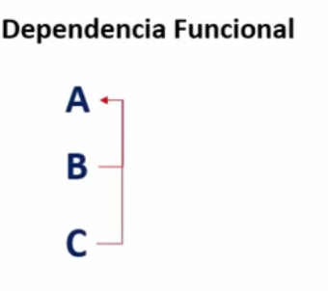
 | Cod servicio y servicio Si
 | Servicio y Placa no dependen

3 FN
Dependencia Funcional |  |  |  |  | Los atributos deben depender de claves primarias
Dependencia Transitiva |  |  |  |  | Tabla intermedia |  | Tabla Fuerte

Placa | Propietario | Ciudad | Teléfono | Entrega |  | Placa | Propietario | Ciudad | Teléfono | Placa | Entrega
FGJ 343 | Juan Martinez | Medellín | 123456 | 2021-03-10 |  | FGJ 343 | Juan Martinez | Medellín | 123456 | FGJ 343 | 2021-03-10
AQM 546 | Pedro Guzmán | Cartagena | 987654 | 2021-03-10 |  | AQM 546 | Pedro Guzmán | Cartagena | 987654 | AQM 546 | 2021-03-10
RTD 123 | Catalina Hoyos | Cali | 456123 | 2021-03-10 |  | RTD 123 | Catalina Hoyos | Cali | 456123 | RTD 123 | 2021-03-10

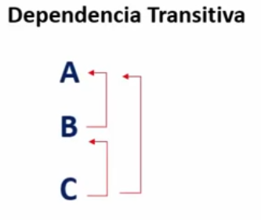
Placa | Cod Servicio |  | Servicio | Cod Servicio
FGJ 343 | 101 |  | Lavar | 101
FGJ 344 | 102 |  | Brillar | 102
FGJ 345 | 203 |  | Cambiar repuesto | 203
AQM 546 | 101 |  | Lavar | 101
AQM 547 | 102 |  | Brillar | 102
RTD 123 | 101 |  | Brillar | 101

